Layout Screen
Detail Design | Project | ASOFT - ERP.NET | ID Screen | SOF2000 | Created By | Hoàng vũ | Updated By | Tấn Đạt
 | Module | ASOFT-SO | Name Screen | Danh mục đơn hàng | Created Date | 2015-12-09 | Updated Date | 22/02/2018

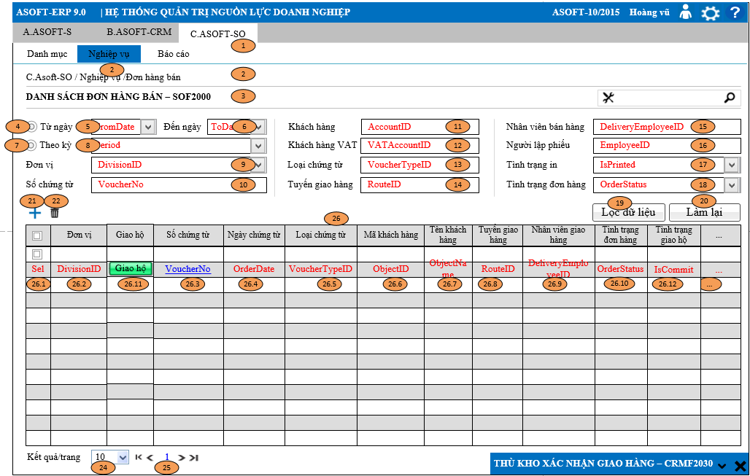
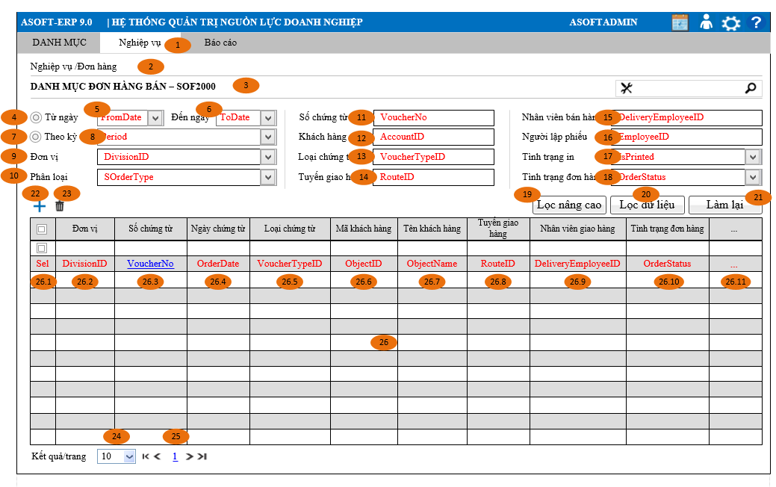
Layout |  |  |  |  |  |  | Overview
 |  |  |  |  |  |  | Sử dụng màn hình này để: Cho phép người dùng theo dõi truy vấn lại danh sách các đơn hàng đã lập

 |  |  |  |  |  |  | Flow Screen
 |  |  |  |  |  |  | Login -> Menu [Nghiệp vụ] -> MenuItem [Đơn hàng] -> Page [Danh sách đơn hàng bán -SOF2000]

